상품제안서
훈민정음볼펜+곤룡포나전가죽여권지갑+쌍학손톱깍이 3종세트 | 상품코드: S37366

 |  |  |  |  |  |  | 02-713-8555 | www.synergygift.co.kr
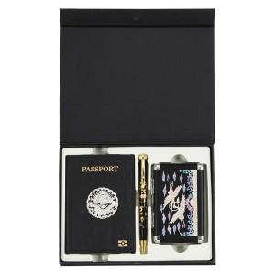

【상세/제작정보】

【인쇄/포장옵션】 | 레이저, 불박 / 포장지포장

【공급단가】 | 수량 | 10~ | 50~ | 100~ | 300~ | 500~
*VAT별도 | 단가 | 72,020원 | 70,910원 | 69,250원 | 66,480원 | 63,710원

【상품 URL】 | https://www.synergygift.co.kr:443/src/goods_detail.php?gdno=37366

